Novedades
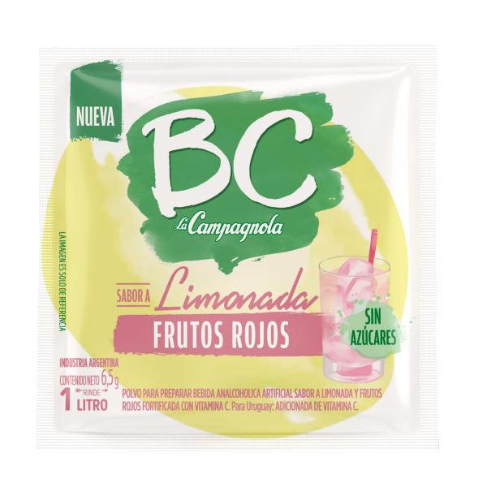
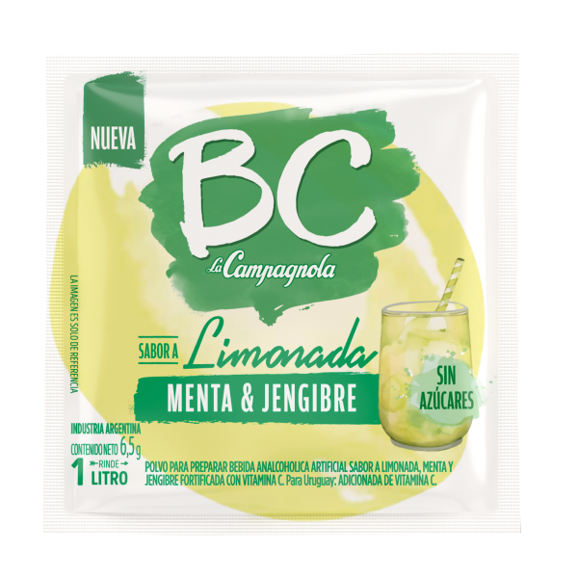
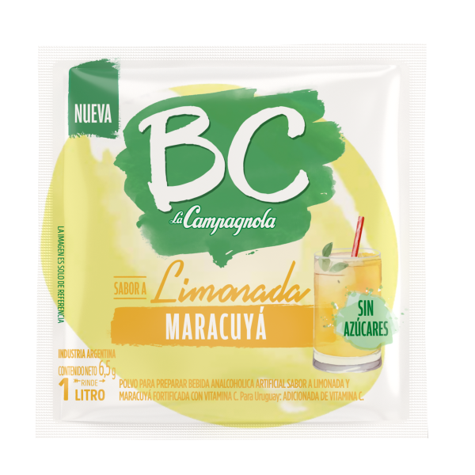

14443 | JUGO POLVO BC FRUTOS ROJOS | 14444 | JUGO POLVO BC MENTA Y JENGIBRE |  | 14442 | JUGO POLVO BC MARACUYA
 | $3662.- |  | $3662.- |  |  | $3662.-

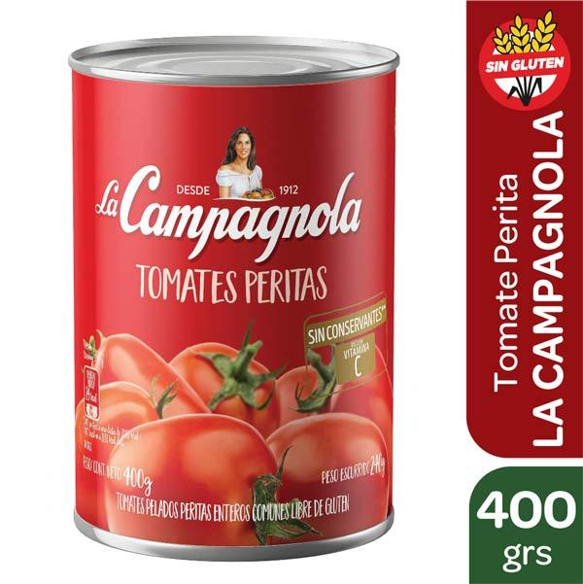
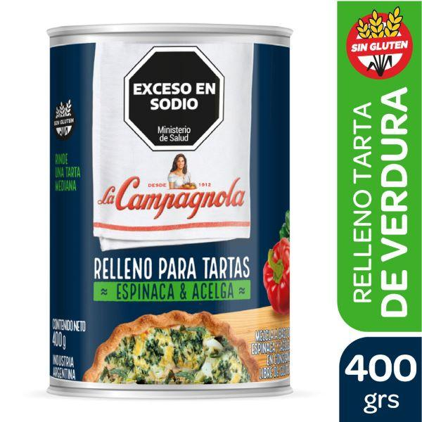
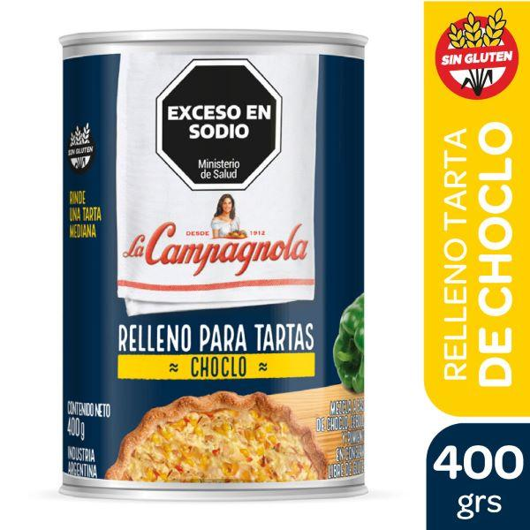

13133 | TOMATE PERITA LA CAMPAGNOLA EASY OPEN X 400 GRS. |  | 14410 | RELLENO TARTA CHOCLO X 400GR. |  | 14411 | RELLENO TARTA VERDURA X 400GR.
 | $964.81.- |  |  | $2,292.65 |  |  | $2,292.65
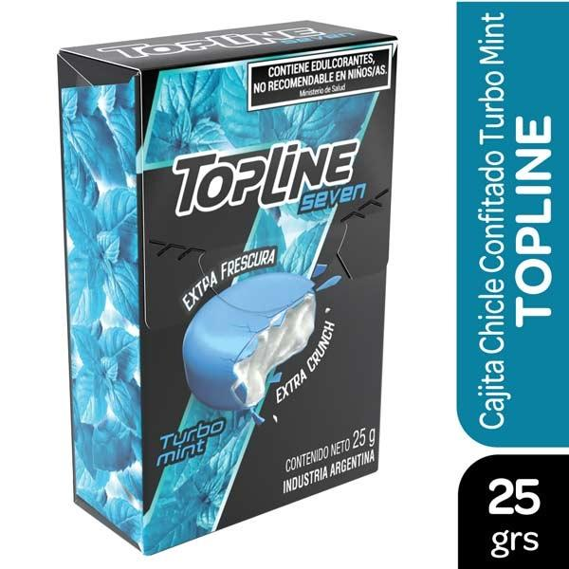
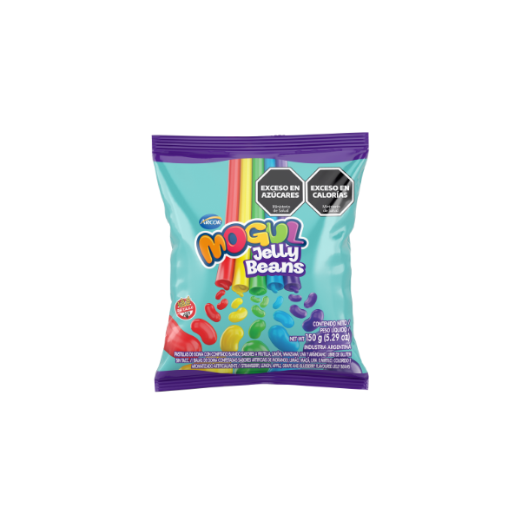
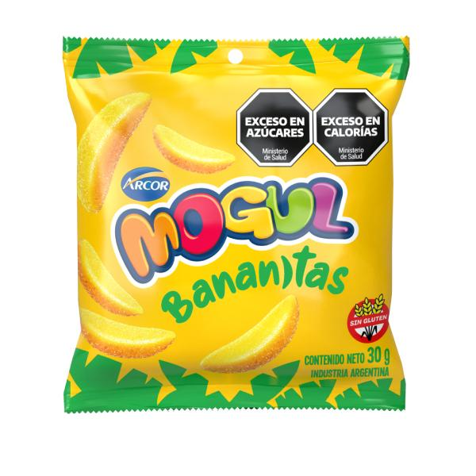

14727 | TOPLINE TURBO MINT 6 X 25G | 14186 | MOGUL JELLY BEANS X 150GR. |  | 14677 | MOGUL BANANITAS 12X30G
 | $6200..- |  | $1,441.42 |  |  | $3,795.17
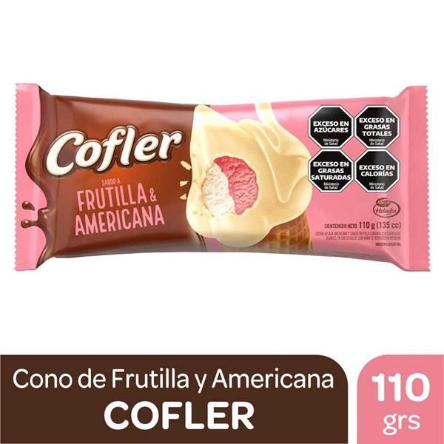
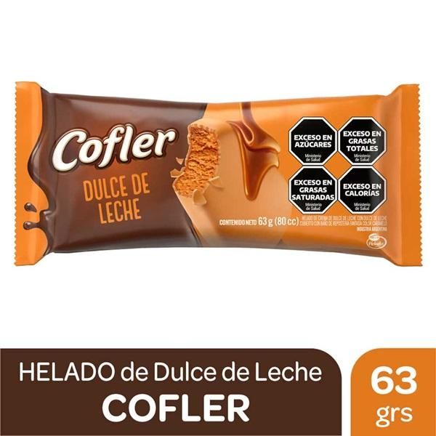
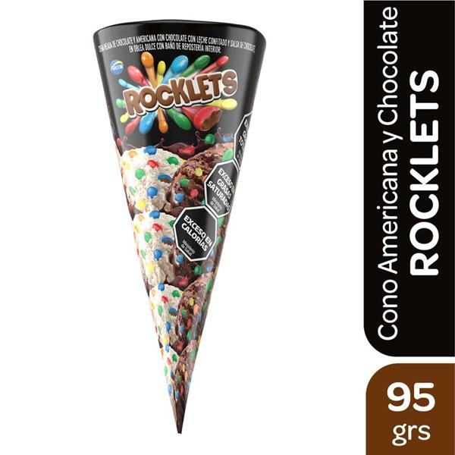

14784 | HELADO CONO ROCKLETS | 14791 | CONO COFLER FRUT/AMERICANA 14UN X 110GR. |  |  | 14783 | HELADO COFLER DDL 16UN X 63GR.
 | $35,045.02 |  | $27,321.74 |  |  |  | $28,484.18

